상품제안서
로이체 공기청정기 RA-20 AIR PURIFIER | 상품코드: S01047

 |  |  |  |  |  |  | 02-713-8555 | www.synergygift.co.kr
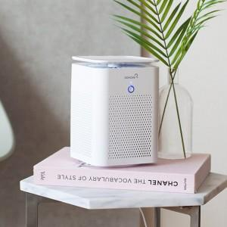

【상세/제작정보】

【인쇄/포장옵션】 | 레이저 / 포장지포장

【공급단가】 | 수량 | 30~ | 50~ | 100~ | 500~ | 1,000~
*VAT별도 | 단가 | 38,040원 | 36,630원 | 35,220원 | 33,810원 | 32,970원

【상품 URL】 | https://www.synergygift.co.kr:443/src/goods_detail.php?gdno=1253

